Saraksts_parametri_LV
Kontakttīkla konsoļu saraksts ar parametriem
Nr. p. k. | Balsta numurs | Fiksatora tips | Kontaktvadu skaits | Nesošā trose un pastiprinājuma vads | Universālais gabarīts, mm | Kontaktvada zigzaglīnija fiksējuma punktos, mm | Kontaktvada gabarīts, mm | Kontaktvada augstums, mm | Konstruktīvais vadu piekares augstums, mm | Konstruktīvaisstiprinānuju piekares augstums, mm
 |  |  |  |  | A | B | C | D | E | F
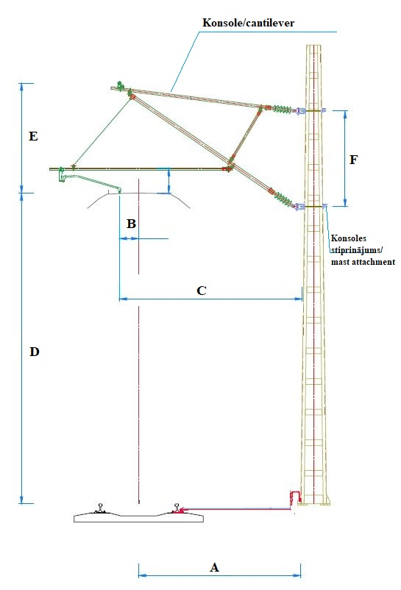
1 | 9 | Pretējais | 2 | 1 | 3500 | 300 | 3800 | 6150 | 1800 | 2000
2 | 11 | Tiešais | 2 | 1 | 3500 | -300 | 3200 | 6180 | 1800 | 2000
3 | 13 | Pretējais | 2 | 1 | 3500 | 300 | 3800 | 6150 | 1800 | 2000
4 | 40 | Pretējais | 2 | 1 | 3500 | 400 | 3900 | 6260 | 1800 | 2000
5 | 46 | Pretējais | 2 | 1 | 3500 | 400 | 3900 | 6270 | 1800 | 2000
6 | 48 | Pretējais | 2 | 1 | 3500 | 400 | 3900 | 6350 | 1800 | 2000
7 | 50 | Pretējais | 2 | 1 | 3500 | 400 | 3900 | 6350 | 1800 | 2000
8 | 52 | Tiešais | 2 | 1 | 3500 | -300 | 3200 | 6250 | 1800 | 2000
9 | 4 | Pretējais | 2 | 1 | 3500 | 350 | 3850 | 6200 | 1800 | 2000
10 | 6 | Pretējais | 2 | 1 | 3500 | 350 | 3850 | 6250 | 1800 | 2000
11 | 38 | Tiešais | 2 | 1 | 3500 | 300 | 3800 | 6250 | 1800 | 2000
12 | 40 | Pretējais | 2 | 1 | 3500 | -300 | 3200 | 6250 | 1800 | 2000
13 | 41 | Pretējais | 2 | 1 | 3500 | 300 | 3800 | 6200 | 1800 | 2000
14 | 42 | Tiešais | 2 | 1 | 3500 | -300 | 3200 | 6290 | 1800 | 2000
15 | 25 | Tiešais | 2 | 1 | 3500 | -300 | 3200 | 6270 | 1800 | 2000
16 | 25 | Tiešais | 2 | 1 | 3500 | -300 | 3200 | 6300 | 1800 | 2000
17 | 31 | Pretējais | 2 | 1 | 3500 | 300 | 3800 | 6300 | 1800 | 2000
18 | 32 | Tiešais | 2 | 1 | 3500 | -300 | 3200 | 6200 | 1800 | 2000
19 | 107 | Tiešais | 2 | 1 | 3500 | -350 | 3150 | 6250 | 1800 | 2000
20 | 113 | Tiešais | 2 | 1 | 3500 | -300 | 3200 | 6250 | 1800 | 2000
21 | 213 | Tiešais | 2 | 1 | 3500 | -100 | 3400 | 6350 | 1800 | 2000
22 | 221 | Tiešais | 2 | 1 | 3500 | -300 | 3200 | 6400 | 1800 | 2000
23 | 75 | Tiešais | 2 | 2 | 3500 | -300 | 3200 | 6400 | 1800 | 2000
 |  | Stūmējs | 2 | 2 | 3500 | -100 | 3400 | 6700 | 1800 | 2000
24 | 77 | Tiešais | 2 | 1 | 3500 | -300 | 3200 | 6400 | 1800 | 2000
25 | 209 | Pretējais | 2 | 2 | 3500 | 300 | 3800 | 6400 | 1800 | 2000
 |  | Stūmējs | 2 | 2 | 3500 | 100 | 3600 | 6700 | 1800 | 2000
26 | 10 | Tiešais | 2 | 1 | 3500 | -300 | 3200 | 6400 | 1800 | 2000
27 | 41 | Tiešais | 2 | 1 | 3500 | -300 | 3200 | 6300 | 1800 | 2000
28 | 125 | Pretējais | 2 | 1 | 3500 | 300 | 3800 | 6300 | 1800 | 2000
29 | 135 | Pretējais | 2 | 1 | 3500 | 300 | 3800 | 6300 | 1800 | 2000
30 | 137 | Pretējais | 2 | 1 | 3500 | 300 | 3800 | 6300 | 1800 | 2000
31 | 141 | Pretējais | 2 | 1 | 3500 | 300 | 3800 | 6250 | 1800 | 2000
32 | 190 | Tiešais | 2 | 1 | 3500 | -300 | 3200 | 6300 | 1800 | 2000
33 | 211 | Pretējais | 2 | 1 | 3500 | 300 | 3800 | 6350 | 1800 | 2000
34 | 217 | Tiešais | 2 | 2 | 3500 | -400 | 3100 | 6350 | 1800 | 2000
 |  | Stūmējs | 2 | 2 | 3500 | -1000 | 2500 | 6750 | 1800 | 2000
35 | 284 | Tiešais | 2 | 1 | 3500 | -300 | 3200 | 6350 | 1800 | 2000
36 | 301 | Tiešais | 2 | 1 | 3500 | -300 | 3200 | 6300 | 1800 | 2000
37 | 397 | Pretējais | 2 | 1 | 3500 | 300 | 3800 | 6350 | 1800 | 2000
38 | 420 | Tiešais | 2 | 1 | 3500 | -300 | 3200 | 6450 | 1800 | 2000
39 | 423 | Tiešais | 2 | 1 | 3500 | -300 | 3200 | 6300 | 1800 | 2000
40 | 463 | Pretējais | 2 | 1 | 3500 | 300 | 3800 | 6350 | 1800 | 2000
41 | 467 | Pretējais | 2 | 1 | 3500 | 300 | 3800 | 6450 | 1800 | 2000
42 | 473 | Tiešais | 2 | 1 | 3500 | -300 | 3200 | 6350 | 1800 | 2000
43 | 485 | Tiešais | 2 | 1 | 3500 | -300 | 3200 | 6450 | 1800 | 2000
44 | 5 | Pretējais | 2 | 1 | 3500 | 300 | 3800 | 6400 | 1800 | 2000
45 | 7 | Tiešais | 2 | 1 | 3500 | -300 | 3200 | 6400 | 1800 | 2000
46 | 205 | Tiešais | 2 | 1 | 3500 | -300 | 3200 | 6400 | 1800 | 2000
47 | 249 | Tiešais | 2 | 1 | 3500 | -300 | 3200 | 6400 | 1800 | 2000
48 | 282 | Pretējais | 2 | 1 | 3500 | 300 | 3800 | 6350 | 1800 | 2000
49 | 414 | Pretējais | 2 | 1 | 3500 | 300 | 3800 | 6350 | 1800 | 2000
50 | 572 | Tiešais | 2 | 1 | 3500 | -300 | 3200 | 6300 | 1800 | 2000
51 | 38 | Tiešais | 2 | 1 | 3500 | 300 | 3800 | 6500 | 1800 | 2000
52 | 40 | Pretējais | 2 | 1 | 3500 | -300 | 3200 | 6500 | 1800 | 2000
53 | 160 | Pretējais | 2 | 1 | 3500 | 300 | 3800 | 6350 | 1800 | 2000
54 | 162 | Tiešais | 2 | 1 | 3500 | -300 | 3200 | 6350 | 1800 | 2000
55 | 163 | Pretējais | 2 | 1 | 3500 | 300 | 3800 | 6250 | 1800 | 2000
56 | 165 | Tiešais | 2 | 1 | 3500 | -300 | 3200 | 6250 | 1800 | 2000
57 | 166 | Tiešais | 2 | 1 | 3500 | -300 | 3200 | 6350 | 1800 | 2000
58 | 168 | Pretējais | 2 | 1 | 3500 | 300 | 3800 | 6350 | 1800 | 2000
59 | 188 | Pretējais | 2 | 1 | 3500 | 300 | 3800 | 6300 | 1800 | 2000
60 | 204 | Pretējais | 2 | 1 | 3500 | 300 | 3800 | 6300 | 1800 | 2000
61 | 206 | Tiešais | 2 | 1 | 3500 | -300 | 3200 | 6300 | 1800 | 2000
62 | 226 | Tiešais | 2 | 1 | 3500 | -300 | 3200 | 6300 | 1800 | 2000
63 | 227 | Pretējais | 2 | 1 | 3500 | 300 | 3800 | 6250 | 1800 | 2000
64 | 229 | Tiešais | 2 | 1 | 3500 | -300 | 3200 | 6250 | 1800 | 2000
65 | 253 | Pretējais | 2 | 2 | 3500 | 300 | 3800 | 6300 | 1800 | 2000
 |  | Stūmējs | 2 | 2 | 3500 | -350 | 3150 | 6700 | 1800 | 2000
66 | 508 | Tiešais | 2 | 1 | 3500 | -300 | 3200 | 6400 | 1800 | 2000
67 | 72 | Pretējais | 2 | 1 | 3500 | 300 | 3800 | 6400 | 1800 | 2000
68 | 191 | Tiešais | 2 | 1 | 3500 | -300 | 3200 | 6350 | 1800 | 2000
69 | 231 | Tiešais | 2 | 1 | 3500 | -300 | 3200 | 6350 | 1800 | 2000
70 | 71 | Tiešais | 2 | 2 | 3500 | -300 | 3200 | 6400 | 1800 | 2000
 |  | Stūmējs | 2 | 2 | 3500 | -100 | 3400 | 6700 | 1800 | 2000
71 | 195 | Tiešais | 2 | 1 | 3500 | -300 | 3200 | 6350 | 1800 | 2000
72 | 66 | Pretējais | 2 | 1 | 3500 | 400 | 3900 | 6300 | 1800 | 2000

 |  | Fiksatora tips | Daudzums, gab.
 |  | 1. Tiešais | 39
 |  | 2. Pretējais | 33
 |  | 3. Stūmējs | 5
 |  | Stiprinājuma tips | Daudzums, gab.
 |  | 1. Augšējais stiprinājums vienai konsolei | 67
 |  | 2. Apakšējais stiprinājums vienai konsolei | 67
 |  | 3. Augšējais stiprinājums divām konselēm | 5
 |  | 4. Apakšējais stiprinājums divām konselēm | 5

